Feuil1
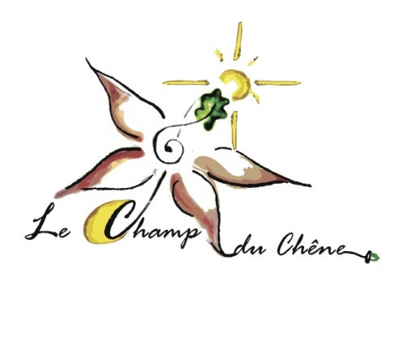
 | Liste de plants : légumes, aromatiques, médicinales 2026
 | Le Champ du Chêne, Marianne Wolf : 06.88.03.44.35
 | mail : contact@lechampduchene.fr

 | Date :
 | Vos coordonnées :
 | Nom :
 | mail :
lechampduchene.fr | tél :
Désignation | Quantité | Prix unitaire TTC | Total TTC
Plant de légumes :
 |  |  | 0
Betterave |  | 0.6 | 0
Bettes (cote) |  | 0.6 | 0
Choux (Rave, milan, rouge, blanc) |  | 0.6 | 0.00 €
Concombre |  | 1.9 | 0.00 €
Courgettes (longues) |  | 1.9 | 0
Courges (butternut, Nutterbutter, Sweet dumpling, longue de Nice) |  | 1.9 | 0
Maïs Doux |  | 1.9 | 0
Piment (mi fort) |  | 1.9 | 0
Poivron ( rouge) |  | 1.9 | 0
Potiron (Bleu de Hongrie) |  | 1.9 | 0
Potimarron (Red kuri, solor, vert Kabosha) |  | 1.9 | 0
Salades (batavia, laitue, scarole…) |  | 0.6 | 0
Tomates (Merveille des marchés, Kaki coing, cœur de bœuf) |  | 1.9 | 0
Tomate cerise (rouge) Miel du Mexique |  | 1.9 | 0
Plants d'aromatiques et médicinales :
Agastache |  | 3.5 | 0
Basilic Grand Vert |  | 3.5 | 0
menthe (verte, poivrée, bergamotte) |  | 3 | 0
Calendula officinal |  | 1.5 | 0
Camomille (maticaire et Romaine) |  | 1.5 | 0
Ciboulette |  | 3.5 | 0
Coriandre |  | 1.5 | 0
Estragon |  | 3.5 | 0
Lavande vraie |  | 3.5 | 0
Fenouil Aromatique (graines) |  | 0.5 | 0
Mauve (Mauritania) |  | 1.5 | 0
Monarde Didyma |  | 3.5 | 0
Mélisse |  | 3.5 | 0
Pensée tricolore |  | 0.6 | 0
Persil (frisé) |  | 3.5 | 0
Thym citron |  | 3.5 | 0
Tym commun |  | 3.5 | 0
Verveine citronnée |  | 3.5 | 0
Plants de fleurs ornementales |  |  | 0
Œillet d'inde nain |  | 1.5 | 0
capucine |  | 1.5 | 0
Cosmos multicolore |  | 1.5 | 0
Tournesol géant |  | 1.5 | 0
Total de votre commande à retirer sur place |  |  | 0

